상품제안서
HB-7177 나무상패 | 상품코드: S18656

 |  |  |  |  |  |  | 02-713-8555 | www.synergygift.co.kr
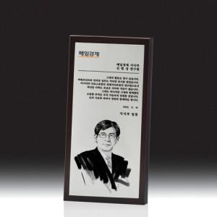

【상세/제작정보】

【인쇄/포장옵션】 | 기타 / 우단케이스

【공급단가】 | 수량 | 5~ | 30~ | 50~ | 100~ | 500~
*VAT별도 | 단가 | 224,100원 | 215,800원 | 207,500원 | 199,200원 | 194,220원

【상품 URL】 | https://www.synergygift.co.kr:443/src/goods_detail.php?gdno=13615

